Задание 1
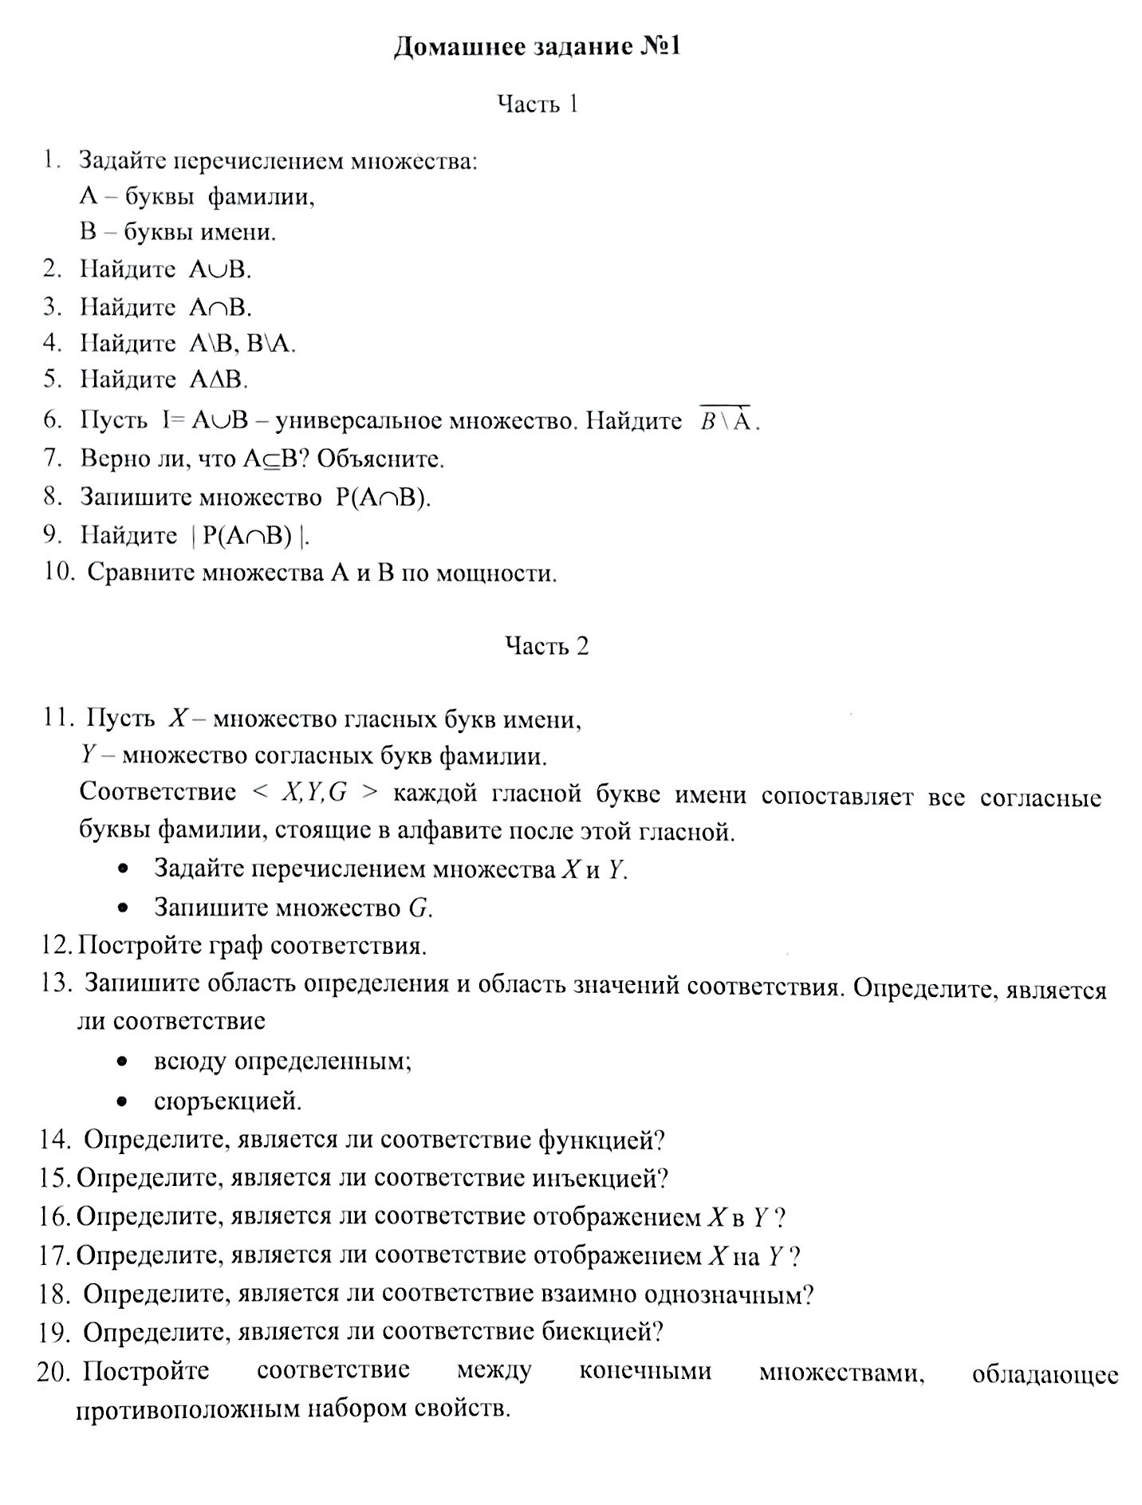

Уважаемые студенты! Перед Вами форма для выполнения домашнего задания №1 по теме "Построение соответствий" по дисциплине Дискретная математика. Ниже отображена инструкция по выполнению, формированию и оправке необходимых для проверки материалов.

Ответы на данные вопросы (1-10) вводите в листе «Часть 1»

ИНСТРУКЦИЯ 1. Внимательно прочитайте задание, представленное на этом листе слева. В нем Вы найдете ДВЕ части, которые необходимо выполнить. Как видите часть ответов необходимо представить графически, а часть на листах exсel таблицы. 2. Как отвечать на вопросы? Перейдите на нужный лист "Часть 1" или "Часть 2" и введите свой ответ (или выберите из списка) в белую ячейку (только они доступны для редактирования). Все поля с ОБЪЯСНЕНИЕМ обязательны для заполнения! 3. Как ответить на вопросы 12 и 20? Пожалуйста воспользуйтесь любым графическим редактором для формирования ответа. Сохраните полученные рисунки в ввиде graph.jpg и anothergraph.jpg соответсвенно. 4. Как сформировать все материалы для отправки? Сохраните каждый лист "Часть 1" и "Часть 2" в отдельности в формате part1.csv и part2.csv (формат .csv обязателен, его можно выбрать при сохранении в меню файл--> сохранить как --> CSV UTF-8). Таким образом у Вас получится 2 файла .csv и 2 файла .jpg. Все 4 файла упакуйте в архив .zip с именем следующего формата: №группы_фамилияИО.zip (например 3123_ПетровНС.zip) 5. Куда отправить архив? Правильно оформленный архив отправляете по почте на адрес: kainagr@mail.ru В теме письма обязательно укажите "домашнее задание 1 дм", так Ваше письмо попадет в нужную папку и Вы получите автоматический ответ о доставке письма, тему ни в коем случае НЕ МЕНЯЙТЕ. 6. Выполнение всех инструкций ОБЯЗАТЕЛЬНО! Период выполнения домашнего задания - 14 дней с момента его выдачи

Ответы на данные вопросы (11) вводите в листе «Часть 2»

Ответ на данный вопрос (12) сформируйте отдельно в виде файла graph.jpg

Ответы на данные вопросы(13-19) вводите в листе «Часть 2»

Ответ на данный вопрос (20) сформируйте отдельно в виде файла anothergraph.jpg

